Auswertung Kraftwerksstatus
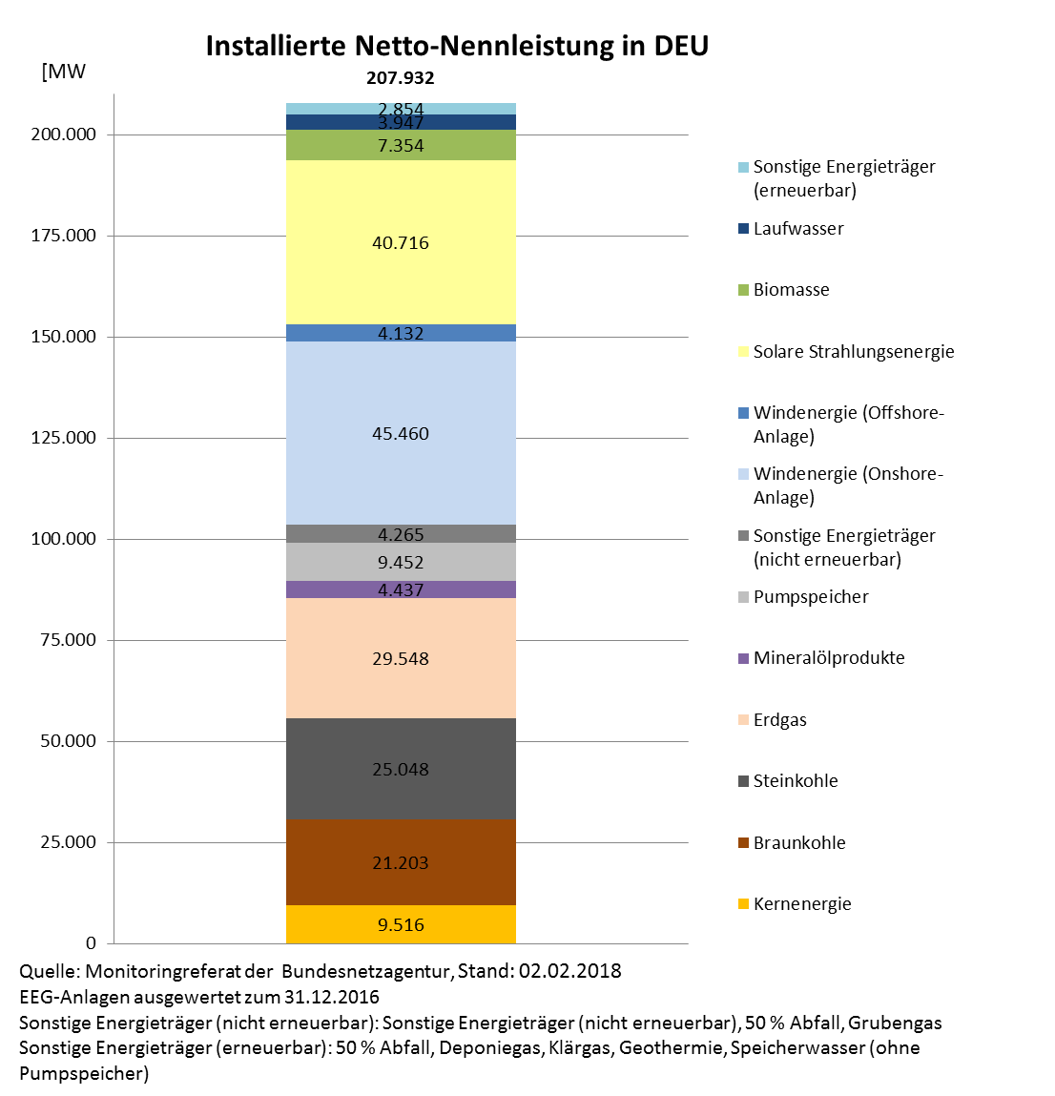
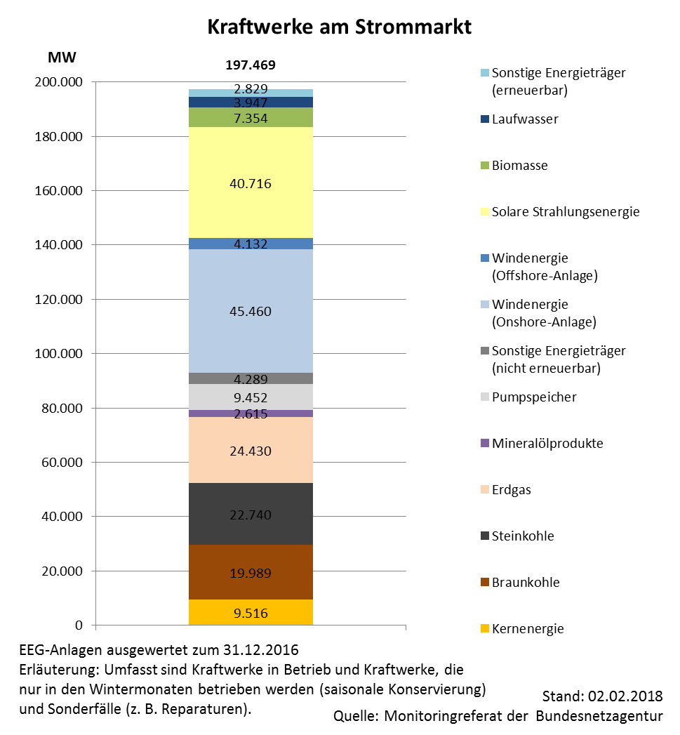
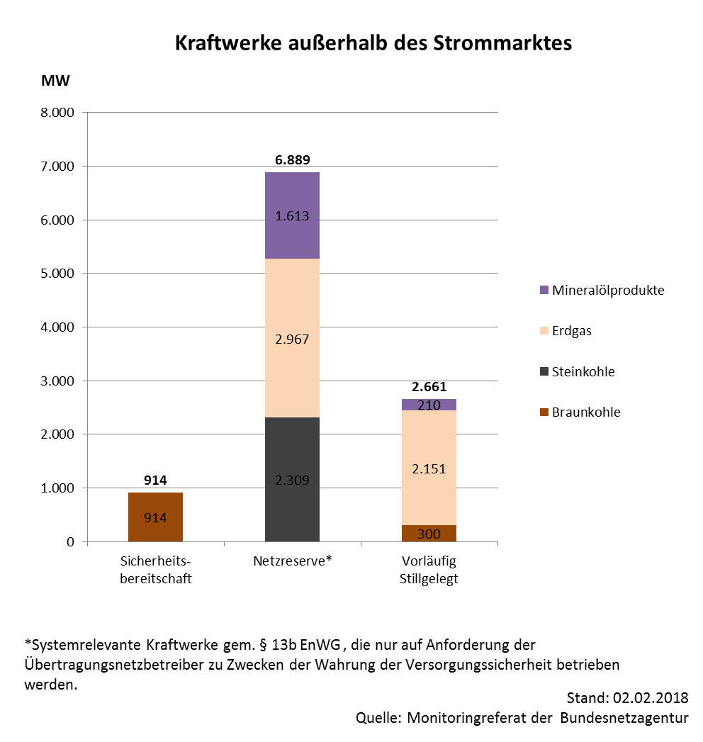
Auswertung Kraftwerksliste Bundesnetzagentur nach Kraftwerksstatus und Energieträger
Stand 02.02.2018; Summe elektrische Netto-Nennleistung in MW

Hinweis: In das deutsche Netz einspeisende Kraftwerksleistungen in Luxemburg, Schweiz und Österreich sind ebenfalls aufgeführt.

 | in Betrieb | Saisonale Konservierung | Sicherheits- bereitschaft | Netzreserve | Sonderfall | Vorläufig Stillgelegt | Endgültig Stillgelegt 2011 | Endgültig Stillgelegt 2012 | Endgültig Stillgelegt 2013 | Endgültig Stillgelegt 2014 | Endgültig Stillgelegt 2015 | Endgültig Stillgelegt 2016 | Endgültig Stillgelegt 2017
Abfall | 1,739 | 0 | 0 | 0 | 49 | 0 |  | 6 | 3 |  | 0 | 0 | 0
Biomasse* | 7,354 | 0 | 0 | 0 | 0 | 0 |  |  |  |  | 0 | 0 | 0
Braunkohle | 19,989 | 0 | 914 | 0 | 0 | 300 | 383 | 1,321 | 60 |  | 45 | 0 | 0
Deponiegas* | 185 | 0 | 0 | 0 | 0 | 0 |  |  |  |  | 0 | 0 | 0
Erdgas | 24,241 | 0 | 0 | 2,967 | 189 | 2,151 |  | 91 | 54 | 245 | 624 | 423 | 56
Geothermie* | 39 | 0 | 0 | 0 | 0 | 0 |  |  |  |  | 0 | 0 | 0
Grubengas | 234 | 0 | 0 | 0 | 0 | 0 |  |  |  |  | 0 | 0 | 0
Kernenergie | 9,516 | 0 | 0 | 0 | 0 | 0 |  |  |  |  | 1,275 | 0 | 1,284
Klärgas* | 192 | 0 | 0 | 0 | 0 | 0 |  |  |  |  | 0 | 0 | 0
Laufwasser* | 3,947 | 0 | 0 | 0 | 0 | 0 |  |  |  |  | 0 | 0 | 0
Mehrere Energieträger (nicht erneuerbar) | 152 | 0 | 0 | 0 | 0 | 0 |  |  |  |  | 0 | 0 | 0
Mineralölprodukte | 2,615 | 0 | 0 | 1,613 | 0 | 210 |  | 30 |  | 19 | 0 | 0 | 191
Pumpspeicher | 9,292 | 0 | 0 | 0 | 160 | 0 |  |  |  |  | 0 | 0 | 0
Solare Strahlungsenergie* | 40,716 | 0 | 0 | 0 | 0 | 0 |  |  |  |  | 0 | 0 | 0
Sonstige Energieträger (nicht erneuerbar) | 2,758 | 0 | 0 | 0 | 0 | 0 |  |  | 110 |  | 0 | 20 | 0
Speicherwasser (ohne Pumpspeicher) | 1,543 | 0 | 0 | 0 | 0 | 0 |  |  |  |  | 0 | 0 | 0
Steinkohle | 22,700 | 0 | 0 | 2,309 | 40 | 0 | 304 | 547 | 684 | 2,159 | 708 | 1,234 | 2,370
Unbekannter Energieträger (nicht erneuerbar) | 227 | 0 | 0 | 0 | 0 | 0 |  |  |  |  | 0 | 0 | 0
Windenergie (Offshore-Anlage)* | 4,132 | 0 | 0 | 0 | 0 | 0 |  |  |  |  | 0 | 0 | 0
Windenergie (Onshore-Anlage)* | 45,460 | 0 | 0 | 0 | 0 | 0 |  |  |  |  | 0 | 0 | 0
Summe | 197,031 | 0 | 914 | 6,889 | 438 | 2,661 | 687 | 1,995 | 911 | 2,423 | 2,652 | 1,677 | 3,901

*EEG-Anlagen ausgewertet zum 31.12.2016
**Erdgas: BNA0627 nur mit einem Leistungsanteil von 255,5 MW zur Stilllegung angezeigt (siehe Kraftwerksstilllegungsanzeigenliste v. 01.11.2017), die restlichen 79,5 MW sind gegenwärtig "in Betrieb".

